GEORREFERENCIACIÓN
FICHA DE INFORMACIÓN DE MEDICIÓN DE RUIDO

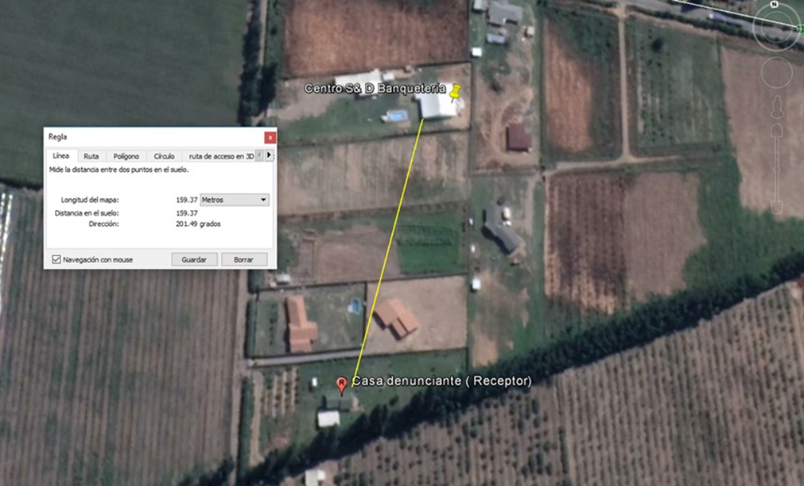

Origen de la imagen Satelital |  |  | Fuente: Google earth, 2018.
Escala de la imagen Satelital

LEYENDA DE CROQUIS O IMAGEN UTILIZADA

Datum |  | WGS 84 |  | Huso |  | 19 S
Fuentes |  |  |  | Receptores
Símbolo | Nombre | Coordenadas |  | Símbolo | Nombre | Coordenadas
 | Centro S& Banquetería | N | 6,204,156 |  | Casa denunciante | N | 6,203,984
 |  | E | 336,898 |  |  | E | 336,813
 |  | N |  |  |  | N
 |  | E |  |  |  | E
 |  | N |  |  |  | N
 |  | E |  |  |  | E
 |  | N |  |  |  | N
 |  | E |  |  |  | E
Se podrán adjuntar fotografías, considerando como máximo una (1) por fuente y dos (2) por lugar de medición.

EVALUACIÓN DE NIVELES DE RUIDO
FICHA DE EVALUACIÓN DE NIVELES DE RUIDO

 |  |  |  |  |  | Información del Receptor
 |  |  |  | Mayor |  | Identificación del Receptor N° |  |  | 1
 | NPSeq | 55.5 |  | 55.5
 | NPSmáx | 59.3 | 54.3 |  |  | Indicar Condiciones
 |  |  | NPSmáx - 5 | Mayor |  | Medición |  |  | Interior
Punto 1 | NPSeq | 55.9 |  | 55.9 |  | Ventana |  |  | Cerrada
 | NPSmáx | 59.1 | 54.1 |  |  | Modelación ISO 9613
 |  |  | NPSmáx - 5 | Mayor |  | No
 | NPSeq | 55.6 |  | 55.6
 | NPSmáx | 55.7 | 50.7
 |  |  | NPSmáx - 5 | Mayor
Promedio + Corrección ventana
NPC
 | NPSeq | 55.2 |  | 55.2
Suma + Corrección Ruido de Fondo
 | NPSmáx | 56.2 | 51.2
 |  |  | NPSmáx - 5 | Mayor | Promedio(*) |  | Suma
Punto 2 | NPSeq | 49.1 |  | 49.1 | 55 |  | 65 |  |  |  | 65
 | NPSmáx | 53.2 | 48.2
 |  |  | NPSmáx - 5 | Mayor
 | NPSeq | 51 |  | 51 |  |  | 10 |  |  |  | 0
 | NPSmáx | 55.1 | 50.1 |  |  | Corrección ventana |  |  |  | Corrección Ruido de fondo
 |  |  | NPSmáx - 5 | Mayor
Lugar Corrección
Exterior 0 dB(A)
Interior
V. Abierta + 5 dB(A)
V. Cerrada + 10dB(A)
Diferencia Corrección
10 o más 0 dB(A)
6 a 9 1 dB(A)
4 a 5 - 2 dB(A)
3 - 3 dB(A)
< 3 Med. Nula
 | NPSeq | 57.3 |  | 57.3
 | NPSmáx | 62.3 | 57.3 |  |  |  |  |  | 25
 |  |  | NPSmáx - 5 | Mayor |  |  |  |  | Diferencia
Punto 3 | NPSeq | 51.8 |  | 51.8
 | NPSmáx | 55.4 | 50.4
 |  |  | NPSmáx - 5 | Mayor |  | Corrección ventana
 | NPSeq | 59.1 |  | 59.1 |  |  | 10
RUIDO DE FONDO
 | NPSmáx | 63.1 | 58.1
 |  |  | NPSmáx - 5
 |  | 30 |  |  |  |  | 40 |  |  |  | 40
 | NPSeq Ruido fondo(*)

 |  |  |  |  |  |  |  | (*) Aproximar a números enteros

